상품제안서
북마크+훈민정음펜B형(금장) | 상품코드: F03345

 |  |  |  |  |  |  | 02-412-0044 | www.easy1.co.kr
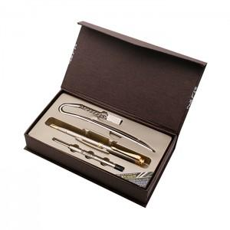

【상세/제작정보】 | ※레이져 인쇄(최소수량이하 주문시 별도비용이 추가됩니다)

【인쇄/포장옵션】 | 레이저 / 포장지포장

【공급단가】 | 수량 | 100~ | 300~ | 500~ | 1,000~ | 3,000~
*VAT별도 | 단가 | 8,370원 | 8,060원 | 7,750원 | 7,440원 | 7,250원

【상품 URL】 | https://dev.easy1.co.kr:443/src/goods_detail.php?gdno=3345

